Productos
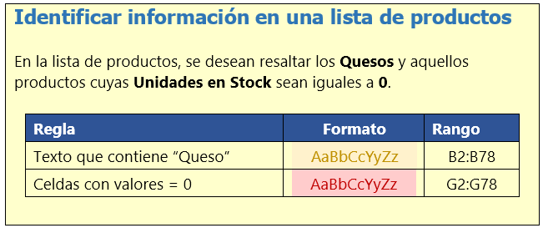
ID | PRODUCTO | PROVEEDOR | CATEGORIA | CANT x UNIT | PRECIO UNIT | UNDS EN STOCK | PUNTO REORDEN
0001 | Chai | A | 1 | 10 boxes x 20 bags | 18.00 € | 39 | 10
0002 | Chang | A | 1 | 24 - 12 oz bottles | 19.00 € | 17 | 25
0003 | Aniseed Syrup | A | 2 | 12 - 550 ml bottles | 10.00 € | 13 | 25
0004 | Chef Anton's Cajun Seasoning | B | 2 | 48 - 6 oz jars | 22.00 € | 53 | 0
0005 | Chef Anton's Gumbo Mix | B | 2 | 36 boxes | 21.35 € | 0 | 0
0065 | Louisiana Fiery Hot Pepper Sauce | B | 2 | 32 - 8 oz bottles | 21.05 € | 76 | 0
0066 | Louisiana Hot Spiced Okra | B | 2 | 24 - 8 oz jars | 17.00 € | 4 | 20
0006 | Grandma's Boysenberry Spread | C | 2 | 12 - 8 oz jars | 25.00 € | 120 | 25
0007 | Uncle Bob's Organic Dried Pears | C | 7 | 12 - 1 lb pkgs. | 30.00 € | 15 | 10
0008 | Northwoods Cranberry Sauce | C | 2 | 12 - 12 oz jars | 40.00 € | 6 | 0
0009 | Mishi Kobe Niku | D | 6 | 18 - 500 g pkgs. | 97.00 € | 29 | 0
0010 | Ikura | D | 8 | 12 - 200 ml jars | 31.00 € | 31 | 0
0074 | Longlife Tofu | D | 7 | 5 kg pkg. | 10.00 € | 4 | 5
0011 | Queso Cabrales | E | 4 | 1 kg pkg. | 21.00 € | 22 | 30
0012 | Queso Manchego La Pastora | E | 4 | 10 - 500 g pkgs. | 38.00 € | 86 | 0
0013 | Konbu | F | 8 | 2 kg box | 6.00 € | 24 | 5
0014 | Tofu | F | 7 | 40 - 100 g pkgs. | 23.25 € | 35 | 0
0015 | Genen Shouyu | F | 2 | 24 - 250 ml bottles | 15.50 € | 39 | 5
0016 | Pavlova | G | 3 | 32 - 500 g boxes | 17.45 € | 29 | 10
0017 | Alice Mutton | G | 6 | 20 - 1 kg tins | 39.00 € | 0 | 0
0018 | Carnarvon Tigers | G | 8 | 16 kg pkg. | 62.50 € | 42 | 0
0063 | Vegie-spread | G | 2 | 15 - 625 g jars | 43.90 € | 24 | 5
0070 | Outback Lager | G | 1 | 24 - 355 ml bottles | 15.00 € | 15 | 30
0019 | Teatime Chocolate Biscuits | H | 3 | 10 boxes x 12 pieces | 9.20 € | 25 | 5
0020 | Sir Rodney's Marmalade | H | 3 | 30 gift boxes | 81.00 € | 40 | 0
0021 | Sir Rodney's Scones | H | 3 | 24 pkgs. x 4 pieces | 10.00 € | 3 | 5
0068 | Scottish Longbreads | H | 3 | 10 boxes x 8 pieces | 12.50 € | 6 | 15
0022 | Gustaf's Knäckebröd | I | 5 | 24 - 500 g pkgs. | 21.00 € | 104 | 25
0023 | Tunnbröd | I | 5 | 12 - 250 g pkgs. | 9.00 € | 61 | 25
0024 | Guaraná Fantástica | J | 1 | 12 - 355 ml cans | 4.50 € | 20 | 0
0025 | NuNuCa Nuß-Nougat-Creme | K | 3 | 20 - 450 g glasses | 14.00 € | 76 | 30
0026 | Gumbär Gummibärchen | K | 3 | 100 - 250 g bags | 31.23 € | 15 | 0
0027 | Schoggi Schokolade | K | 3 | 100 - 100 g pieces | 43.90 € | 49 | 30
0028 | Rössle Sauerkraut | L | 7 | 25 - 825 g cans | 45.60 € | 26 | 0
0029 | Thüringer Rostbratwurst | L | 6 | 50 bags x 30 sausgs. | 123.79 € | 0 | 0
0064 | Wimmers gute Semmelknödel | L | 5 | 20 bags x 4 pieces | 33.25 € | 22 | 30
0075 | Rhönbräu Klosterbier | L | 1 | 24 - 0.5 l bottles | 7.75 € | 125 | 25
0077 | Original Frankfurter grüne Soße | L | 2 | 12 boxes | 13.00 € | 32 | 15
0030 | Nord-Ost Matjeshering | M | 8 | 10 - 200 g glasses | 25.89 € | 10 | 15
0031 | Queso Gorgonzola Telino | N | 4 | 12 - 100 g pkgs | 12.50 € | 0 | 20
0032 | Mascarpone Fabioli | N | 4 | 24 - 200 g pkgs. | 32.00 € | 9 | 25
0072 | Mozzarella di Giovanni | N | 4 | 24 - 200 g pkgs. | 34.80 € | 14 | 0
0033 | Geitost | O | 4 | 500 g | 2.50 € | 112 | 20
0069 | Gudbrandsdalsost | O | 4 | 10 kg pkg. | 36.00 € | 26 | 15
0071 | Flotemysost | O | 4 | 10 - 500 g pkgs. | 21.50 € | 26 | 0
0034 | Sasquatch Ale | P | 1 | 24 - 12 oz bottles | 14.00 € | 111 | 15
0035 | Steeleye Stout | P | 1 | 24 - 12 oz bottles | 18.00 € | 20 | 15
0067 | Laughing Lumberjack Lager | P | 1 | 24 - 12 oz bottles | 14.00 € | 52 | 10
0036 | Inlagd Sill | Q | 8 | 24 - 250 g jars | 19.00 € | 112 | 20
0037 | Gravad lax | Q | 8 | 12 - 500 g pkgs. | 26.00 € | 11 | 25
0073 | Röd Kaviar | Q | 8 | 24 - 150 g jars | 15.00 € | 101 | 5
0038 | Côte de Blaye | R | 1 | 12 - 75 cl bottles | 263.50 € | 17 | 15
0039 | Chartreuse verte | R | 1 | 750 cc per bottle | 18.00 € | 69 | 5
0040 | Boston Crab Meat | S | 8 | 24 - 4 oz tins | 18.40 € | 123 | 30
0041 | Jack's New England Clam Chowder | S | 8 | 12 - 12 oz cans | 9.65 € | 85 | 10
0042 | Singaporean Hokkien Fried Mee | T | 5 | 32 - 1 kg pkgs. | 14.00 € | 26 | 0
0043 | Ipoh Coffee | T | 1 | 16 - 500 g tins | 46.00 € | 17 | 25
0044 | Gula Malacca | T | 2 | 20 - 2 kg bags | 19.45 € | 27 | 15
0045 | Rogede sild | U | 8 | 1k pkg. | 9.50 € | 5 | 15
0046 | Spegesild | U | 8 | 4 - 450 g glasses | 12.00 € | 95 | 0
0047 | Zaanse koeken | U | 3 | 10 - 4 oz boxes | 9.50 € | 36 | 0
0048 | Chocolade | U | 3 | 10 pkgs. | 12.75 € | 15 | 25
0049 | Maxilaku | V | 3 | 24 - 50 g pkgs. | 20.00 € | 10 | 15
0050 | Valkoinen suklaa | V | 3 | 12 - 100 g bars | 16.25 € | 65 | 30
0076 | Lakkalikööri | V | 1 | 500 ml | 18.00 € | 57 | 20
0051 | Manjimup Dried Apples | V | 7 | 50 - 300 g pkgs. | 53.00 € | 20 | 10
0052 | Filo Mix | V | 5 | 16 - 2 kg boxes | 7.00 € | 38 | 25
0053 | Perth Pasties | V | 6 | 48 pieces | 32.80 € | 0 | 0
0054 | Tourtière | W | 6 | 16 pies | 7.45 € | 21 | 10
0055 | Pâté chinois | W | 6 | 24 boxes x 2 pies | 24.00 € | 115 | 20
0056 | Gnocchi di nonna Alice | X | 5 | 24 - 250 g pkgs. | 38.00 € | 21 | 30
0057 | Ravioli Angelo | X | 5 | 24 - 250 g pkgs. | 19.50 € | 36 | 20
0058 | Escargots de Bourgogne | Y | 8 | 24 pieces | 13.25 € | 62 | 20
0059 | Raclette Courdavault | Z | 4 | 5 kg pkg. | 55.00 € | 79 | 0
0060 | Queso Camembert Pierrot | Z | 4 | 15 - 300 g rounds | 34.00 € | 19 | 0
0061 | Sirop d'érable | Z | 2 | 24 - 500 ml bottles | 28.50 € | 113 | 25
0062 | Tarta de Queso | Z | 3 | 48 pies | 49.30 € | 17 | 0

Productos2
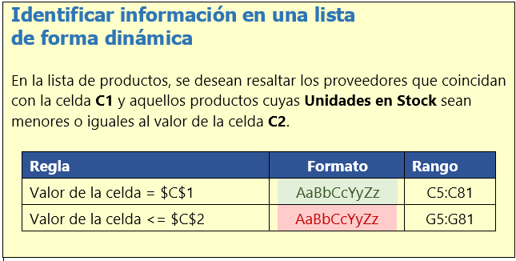
 | Identificar proveedor | H |  |  |  |  |  | A
 | Productos con menos de | 5 | unidades en stock |  |  |  |  | B
 |  |  |  |  |  |  |  | C
ID | PRODUCTO | PROVEEDOR | CATEGORIA | CANT x UNIT | PRECIO UNIT | UNDS EN STOCK | PUNTO REORDEN | D
0001 | Chai | A | 1 | 10 boxes x 20 bags | 18.00 € | 39 | 10 | E
0002 | Chang | A | 1 | 24 - 12 oz bottles | 19.00 € | 17 | 25 | F
0003 | Aniseed Syrup | A | 2 | 12 - 550 ml bottles | 10.00 € | 13 | 25 | G
0004 | Chef Anton's Cajun Seasoning | B | 2 | 48 - 6 oz jars | 22.00 € | 53 | 0 | H
0005 | Chef Anton's Gumbo Mix | B | 2 | 36 boxes | 21.35 € | 0 | 0 | I
0065 | Louisiana Fiery Hot Pepper Sauce | B | 2 | 32 - 8 oz bottles | 21.05 € | 76 | 0 | J
0066 | Louisiana Hot Spiced Okra | B | 2 | 24 - 8 oz jars | 17.00 € | 4 | 20 | K
0006 | Grandma's Boysenberry Spread | C | 2 | 12 - 8 oz jars | 25.00 € | 120 | 25 | L
0007 | Uncle Bob's Organic Dried Pears | C | 7 | 12 - 1 lb pkgs. | 30.00 € | 15 | 10 | M
0008 | Northwoods Cranberry Sauce | C | 2 | 12 - 12 oz jars | 40.00 € | 6 | 0 | N
0009 | Mishi Kobe Niku | D | 6 | 18 - 500 g pkgs. | 97.00 € | 29 | 0 | O
0010 | Ikura | D | 8 | 12 - 200 ml jars | 31.00 € | 31 | 0 | P
0074 | Longlife Tofu | D | 7 | 5 kg pkg. | 10.00 € | 4 | 5 | Q
0011 | Queso Cabrales | E | 4 | 1 kg pkg. | 21.00 € | 22 | 30 | R
0012 | Queso Manchego La Pastora | E | 4 | 10 - 500 g pkgs. | 38.00 € | 86 | 0 | S
0013 | Konbu | F | 8 | 2 kg box | 6.00 € | 24 | 5 | T
0014 | Tofu | F | 7 | 40 - 100 g pkgs. | 23.25 € | 35 | 0 | U
0015 | Genen Shouyu | F | 2 | 24 - 250 ml bottles | 15.50 € | 39 | 5 | V
0016 | Pavlova | G | 3 | 32 - 500 g boxes | 17.45 € | 29 | 10 | W
0017 | Alice Mutton | G | 6 | 20 - 1 kg tins | 39.00 € | 0 | 0 | X
0018 | Carnarvon Tigers | G | 8 | 16 kg pkg. | 62.50 € | 42 | 0 | Y
0063 | Vegie-spread | G | 2 | 15 - 625 g jars | 43.90 € | 24 | 5 | Z
0070 | Outback Lager | G | 1 | 24 - 355 ml bottles | 15.00 € | 15 | 30
0019 | Teatime Chocolate Biscuits | H | 3 | 10 boxes x 12 pieces | 9.20 € | 25 | 5
0020 | Sir Rodney's Marmalade | H | 3 | 30 gift boxes | 81.00 € | 40 | 0
0021 | Sir Rodney's Scones | H | 3 | 24 pkgs. x 4 pieces | 10.00 € | 3 | 5
0068 | Scottish Longbreads | H | 3 | 10 boxes x 8 pieces | 12.50 € | 6 | 15
0022 | Gustaf's Knäckebröd | I | 5 | 24 - 500 g pkgs. | 21.00 € | 104 | 25
0023 | Tunnbröd | I | 5 | 12 - 250 g pkgs. | 9.00 € | 61 | 25
0024 | Guaraná Fantástica | J | 1 | 12 - 355 ml cans | 4.50 € | 20 | 0
0025 | NuNuCa Nuß-Nougat-Creme | K | 3 | 20 - 450 g glasses | 14.00 € | 76 | 30
0026 | Gumbär Gummibärchen | K | 3 | 100 - 250 g bags | 31.23 € | 15 | 0
0027 | Schoggi Schokolade | K | 3 | 100 - 100 g pieces | 43.90 € | 49 | 30
0028 | Rössle Sauerkraut | L | 7 | 25 - 825 g cans | 45.60 € | 26 | 0
0029 | Thüringer Rostbratwurst | L | 6 | 50 bags x 30 sausgs. | 123.79 € | 0 | 0
0064 | Wimmers gute Semmelknödel | L | 5 | 20 bags x 4 pieces | 33.25 € | 22 | 30
0075 | Rhönbräu Klosterbier | L | 1 | 24 - 0.5 l bottles | 7.75 € | 125 | 25
0077 | Original Frankfurter grüne Soße | L | 2 | 12 boxes | 13.00 € | 32 | 15
0030 | Nord-Ost Matjeshering | M | 8 | 10 - 200 g glasses | 25.89 € | 10 | 15
0031 | Queso Gorgonzola Telino | N | 4 | 12 - 100 g pkgs | 12.50 € | 0 | 20
0032 | Mascarpone Fabioli | N | 4 | 24 - 200 g pkgs. | 32.00 € | 9 | 25
0072 | Mozzarella di Giovanni | N | 4 | 24 - 200 g pkgs. | 34.80 € | 14 | 0
0033 | Geitost | O | 4 | 500 g | 2.50 € | 112 | 20
0069 | Gudbrandsdalsost | O | 4 | 10 kg pkg. | 36.00 € | 26 | 15
0071 | Flotemysost | O | 4 | 10 - 500 g pkgs. | 21.50 € | 26 | 0
0034 | Sasquatch Ale | P | 1 | 24 - 12 oz bottles | 14.00 € | 111 | 15
0035 | Steeleye Stout | P | 1 | 24 - 12 oz bottles | 18.00 € | 20 | 15
0067 | Laughing Lumberjack Lager | P | 1 | 24 - 12 oz bottles | 14.00 € | 52 | 10
0036 | Inlagd Sill | Q | 8 | 24 - 250 g jars | 19.00 € | 112 | 20
0037 | Gravad lax | Q | 8 | 12 - 500 g pkgs. | 26.00 € | 11 | 25
0073 | Röd Kaviar | Q | 8 | 24 - 150 g jars | 15.00 € | 101 | 5
0038 | Côte de Blaye | R | 1 | 12 - 75 cl bottles | 263.50 € | 17 | 15
0039 | Chartreuse verte | R | 1 | 750 cc per bottle | 18.00 € | 69 | 5
0040 | Boston Crab Meat | S | 8 | 24 - 4 oz tins | 18.40 € | 123 | 30
0041 | Jack's New England Clam Chowder | S | 8 | 12 - 12 oz cans | 9.65 € | 85 | 10
0042 | Singaporean Hokkien Fried Mee | T | 5 | 32 - 1 kg pkgs. | 14.00 € | 26 | 0
0043 | Ipoh Coffee | T | 1 | 16 - 500 g tins | 46.00 € | 17 | 25
0044 | Gula Malacca | T | 2 | 20 - 2 kg bags | 19.45 € | 27 | 15
0045 | Rogede sild | U | 8 | 1k pkg. | 9.50 € | 5 | 15
0046 | Spegesild | U | 8 | 4 - 450 g glasses | 12.00 € | 95 | 0
0047 | Zaanse koeken | U | 3 | 10 - 4 oz boxes | 9.50 € | 36 | 0
0048 | Chocolade | U | 3 | 10 pkgs. | 12.75 € | 15 | 25
0049 | Maxilaku | V | 3 | 24 - 50 g pkgs. | 20.00 € | 10 | 15
0050 | Valkoinen suklaa | V | 3 | 12 - 100 g bars | 16.25 € | 65 | 30
0076 | Lakkalikööri | V | 1 | 500 ml | 18.00 € | 57 | 20
0051 | Manjimup Dried Apples | V | 7 | 50 - 300 g pkgs. | 53.00 € | 20 | 10
0052 | Filo Mix | V | 5 | 16 - 2 kg boxes | 7.00 € | 38 | 25
0053 | Perth Pasties | V | 6 | 48 pieces | 32.80 € | 0 | 0
0054 | Tourtière | W | 6 | 16 pies | 7.45 € | 21 | 10
0055 | Pâté chinois | W | 6 | 24 boxes x 2 pies | 24.00 € | 115 | 20
0056 | Gnocchi di nonna Alice | X | 5 | 24 - 250 g pkgs. | 38.00 € | 21 | 30
0057 | Ravioli Angelo | X | 5 | 24 - 250 g pkgs. | 19.50 € | 36 | 20
0058 | Escargots de Bourgogne | Y | 8 | 24 pieces | 13.25 € | 62 | 20
0059 | Raclette Courdavault | Z | 4 | 5 kg pkg. | 55.00 € | 79 | 0
0060 | Queso Camembert Pierrot | Z | 4 | 15 - 300 g rounds | 34.00 € | 19 | 0
0061 | Sirop d'érable | Z | 2 | 24 - 500 ml bottles | 28.50 € | 113 | 25
0062 | Tarta de Queso | Z | 3 | 48 pies | 49.30 € | 17 | 0

Notas
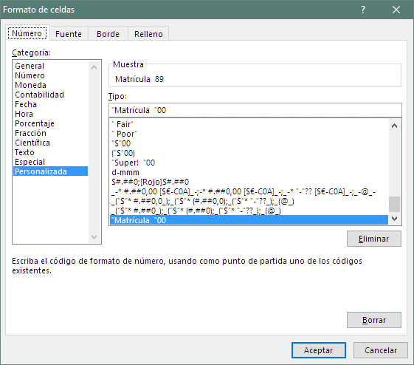
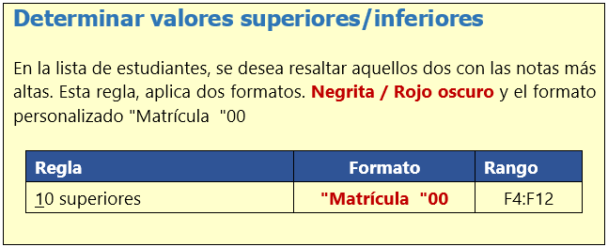
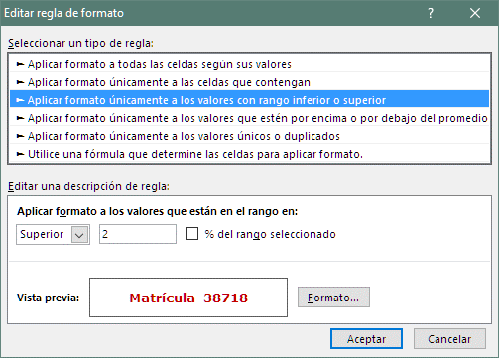
Determinar las dos notas más altas en clase

Estudiante | Parcial 1 | Parcial 2 | Parcial 3 | Ex. Final | Grade
Nancy | 96 | 97 | 90 | 82 | 89
Andrés | 59 | 55 | 71 | 94 | 74
Juana | 69 | 71 | 98 | 98 | 86
María | 99 | 90 | 59 | 79 | 81
Emilio | 56 | 86 | 65 | 74 | 71
Miguel | 57 | 61 | 84 | 67 | 67
Roberto | 55 | 86 | 59 | 86 | 74
Laura | 87 | 90 | 90 | 81 | 85
Ana | 55 | 77 | 91 | 86 | 79

Contactos
Contactos duplicados

Nombre del Contacto | Dirección | Ciudad | C.P. | País | Teléfono
Ana Trujillo | Avda. de la Constitución 2222 | México D.F. | 5021 | Mexico | (5) 555-4729
Antonio Moreno | Mataderos 2312 | México D.F. | 5023 | Mexico | (5) 555-3932
Christina Berglund | Berguvsvägen 8 | Luleå | S-958 22 | Sweden | 0921-12 34 65
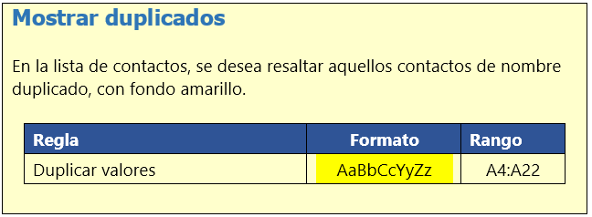
Frédérique Citeaux | 24, place Kléber | Strasbourg | 67000 | France | 88.60.15.31
Thomas Hardy | 120 Hanover Sq. | London | WA1 1DP | UK | (171) 555-7788
Georg Pipps | Geislweg 14 | Salzburg | 5020 | Austria | 6562-9722
Guillermo Fernández | Calle Dr. Jorge Cash 321 | México D.F. | 5033 | Mexico | (5) 552-3745
Hanna Moos | Forsterstr. 57 | Mannheim | 68306 | Germany | 0621-08460
Henriette Pfalzheim | Mehrheimerstr. 369 | Köln | 50739 | Germany | 0221-0644327
Henriette Pfalzheim | Mehrheimerstr. 369 | Köln | 50739 | Germany | 0221-0644327
Horst Kloss | Taucherstraße 10 | Cunewalde | 1307 | Germany | 0372-035188
Isabel de Castro | Estrada da saúde n. 58 | Lisboa | 1756 | Portugal | (1) 356-5634
Maria Anders | Obere Str. 57 | Berlin | 12209 | Germany | 030-0074321
Marie Bertrand | 265, boulevard Charonne | Paris | 75012 | France | (1) 42.34.22.66
Hanna Moos | Forsterstr. 57 | Mannheim | 68306 | Germany | 0621-08460
Sergio Gutiérrez | Av. del Libertador 900 | Buenos Aires | 1010 | Argentina | (1) 123-5555
Thomas Hardy | 120 Hanover Sq. | London | WA1 1DP | UK | (171) 555-7788
Maria Anders | Obere Str. 57 | Berlin | 12209 | Germany | 030-0074321
Thomas Hardy | 120 Hanover Sq. | London | WA1 1DP | UK | (171) 555-7788

KPI
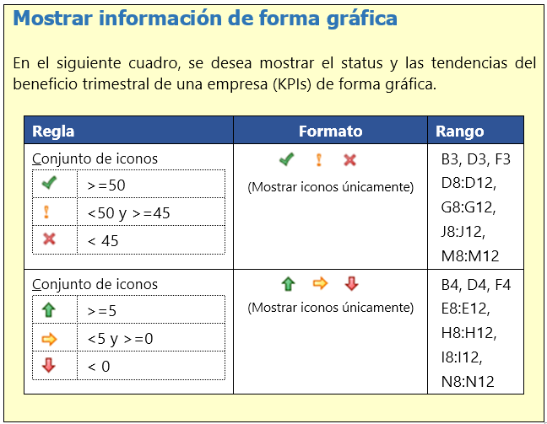
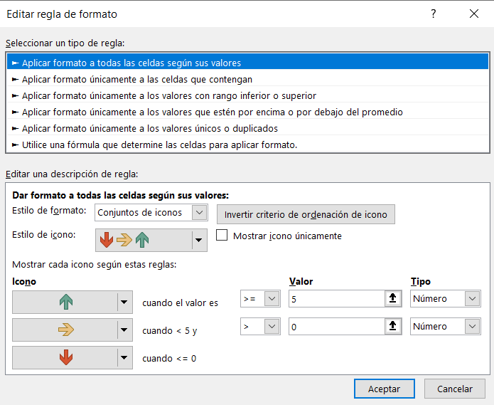
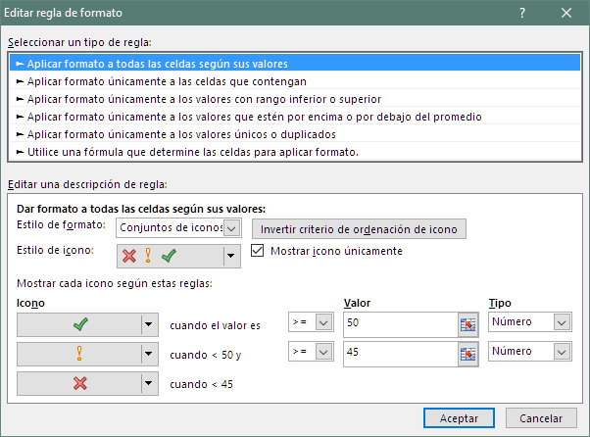
KPI Beneficios Brutos

Status | $60 | >=50 | $49 | Entre 45 y 50 | $40 | < 45
Tendencia | $10 | >=5 | $3 | Entre 0 y 5 | $- | < 0

 | 2016 | Beneficios Brutos en Millones €
Area | 4T | 1T | Status | Tendencia | 2T | Status | Tendencia | 3T | Status | Tendencia | 4T | Status | Tendencia
Europa | 32 € | 33 € | $33 | $1 | 81 € | $81 | $48 | 72 € | $72 | $(9) | 56 € | $56 | $(16)
S. America | 26 € | 29 € | $29 | $3 | 30 € | $30 | $1 | 42 € | $42 | $12 | 69 € | $69 | $27
Oriente | 49 € | 62 € | $62 | $13 | 70 € | $70 | $8 | 43 € | $43 | $(27) | 63 € | $63 | $20
Australia | 22 € | 64 € | $64 | $42 | 78 € | $78 | $14 | 38 € | $38 | $(40) | 45 € | $45 | $7
N. America | 11 € | 67 € | $67 | $56 | 77 € | $77 | $10 | 35 € | $35 | $(42) | 76 € | $76 | $41

Valoración
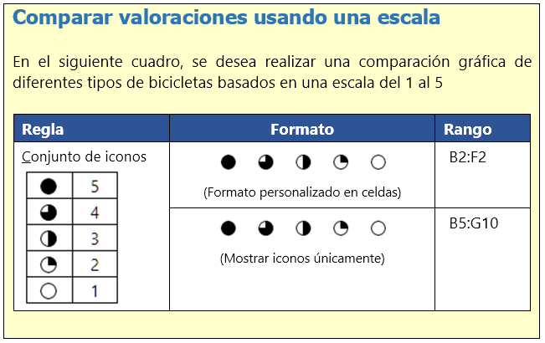
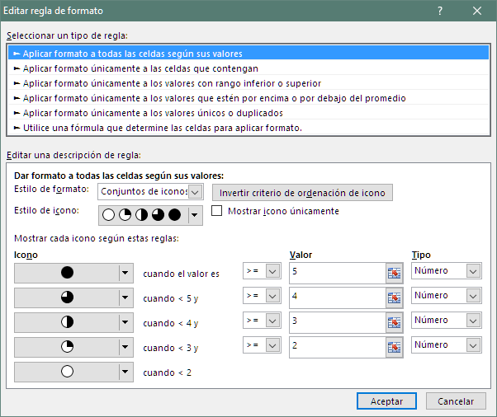
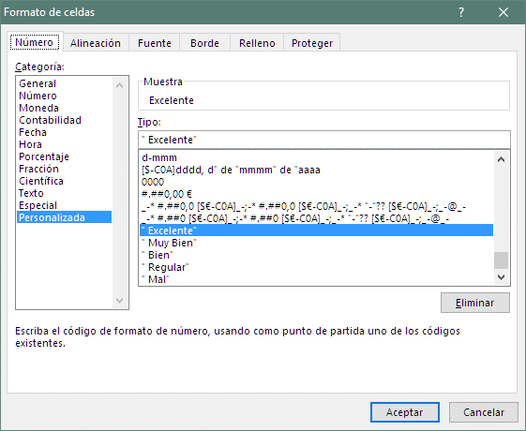
Valoración | 5 | 4 | 3 | 2 | 1
 | Excelente | Muy Bien | Bien | Regular | Mal

Producto | Cambios | Frenos | Barras | Asiento | Durabilidad | Puntuación General
Bicicleta montañera | 5 | 1 | 1 | 2 | 3 | 2.4 | 5 | 5
Bicicleta de Paseo | 4 | 3 | 3 | 5 | 4 | 3.8 | 4 | 4
Híbrida | 3 | 3 | 3 | 3 | 2 | 2.8 | 3 | 3
Bicicleta de Carrera | 3 | 1 | 1 | 2 | 1 | 1.6 | 2 | 2
Triciclo | 2 | 3 | 3 | 4 | 2 | 2.8 | 1 | 1
Monociclo | 3 | 2 | 2 | 1 | 5 | 2.6

Tendencia
VENTAS DEL AÑO
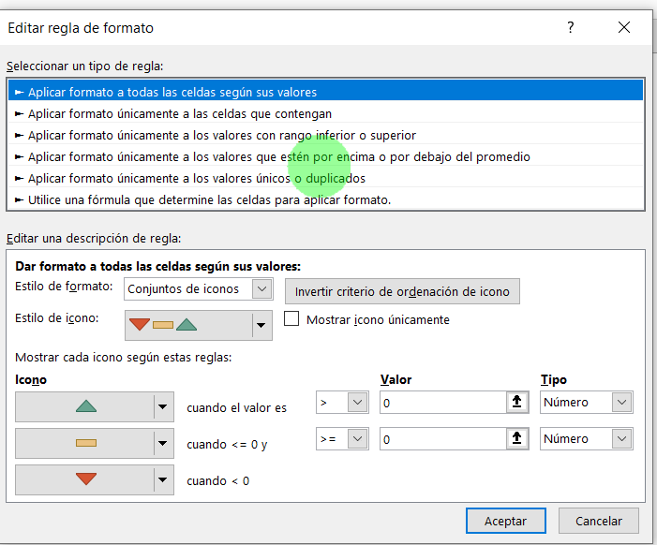
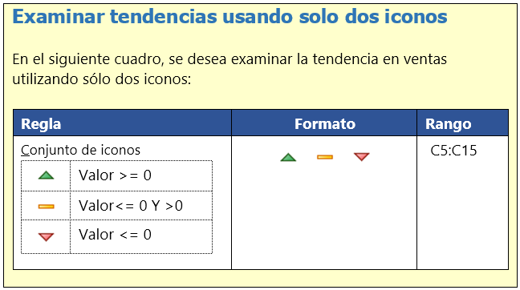
Mes | Ventas | Tendencia
Enero | 5,500 €
Febrero | 8,100 € | 2,600 €
Marzo | 6,500 € | -1,600 €
Abril | 10,000 € | 3,500 €
Mayo | 18,000 € | 8,000 €
Junio | 9,600 € | -8,400 €
Julio | 9,500 € | -100 €
Agosto | 8,000 € | -1,500 €
Septiembre | 8,000 € | 0 €
Octubre | 9,500 € | 1,500 €
Noviembre | 7,500 € | -2,000 €
Diciembre | 8,000 € | 500 €

Beneficios
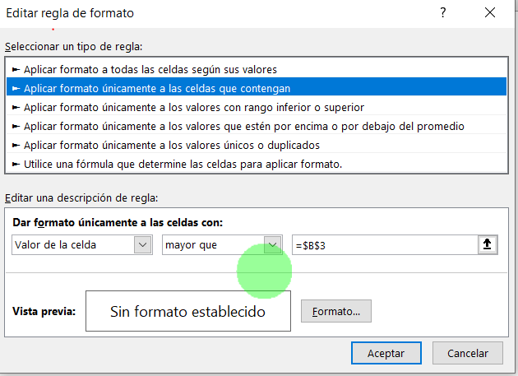
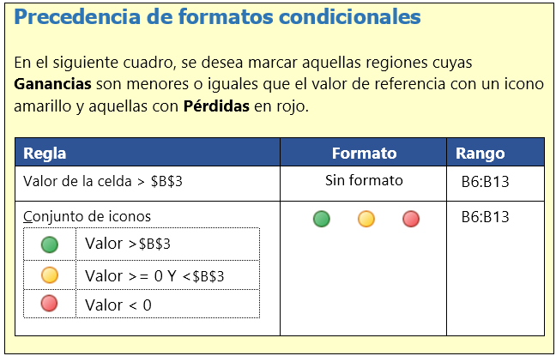
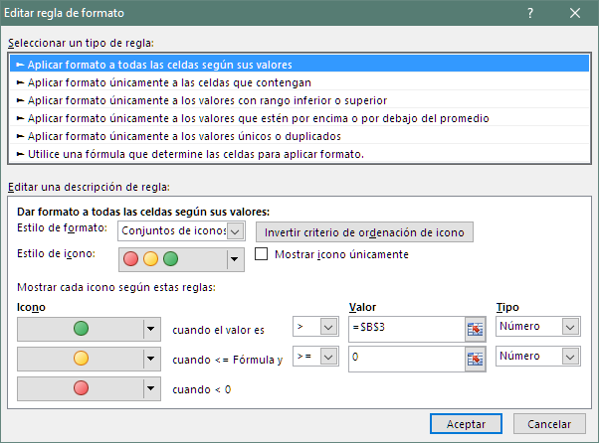
Ganancias por Región

Valor de referencia | 900,000.00 €

Región | Ganancias
Noroeste | 1,781,345.00 €
Oeste | 534,389.00 €
Sudoeste | 1,009,268.00 €
Sur | 899,999.00 €
Central | -5,000.00 €
Noroeste | 900,000.00 €
Este | 1,567,090.00 €
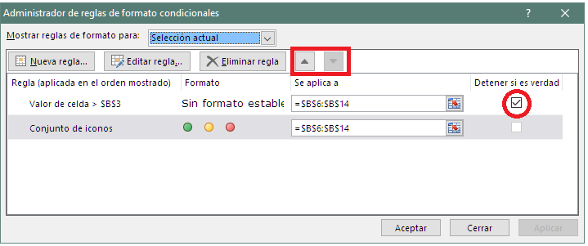
Otras | 34,678.00 €
Total | 6,721,769.00 €

MapaDeColor
Tabla de multiplicar
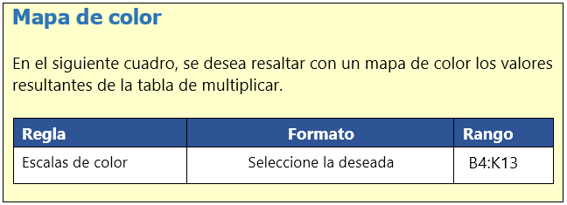
 | 1 | 2 | 3 | 4 | 5 | 6 | 7 | 8 | 9 | 10
1 | 1 | 2 | 3 | 4 | 5 | 6 | 7 | 8 | 9 | 10
2 | 2 | 4 | 6 | 8 | 10 | 12 | 14 | 16 | 18 | 20
3 | 3 | 6 | 9 | 12 | 15 | 18 | 21 | 24 | 27 | 30
4 | 4 | 8 | 12 | 16 | 20 | 24 | 28 | 32 | 36 | 40
5 | 5 | 10 | 15 | 20 | 25 | 30 | 35 | 40 | 45 | 50
6 | 6 | 12 | 18 | 24 | 30 | 36 | 42 | 48 | 54 | 60
7 | 7 | 14 | 21 | 28 | 35 | 42 | 49 | 56 | 63 | 70
8 | 8 | 16 | 24 | 32 | 40 | 48 | 56 | 64 | 72 | 80
9 | 9 | 18 | 27 | 36 | 45 | 54 | 63 | 72 | 81 | 90
10 | 10 | 20 | 30 | 40 | 50 | 60 | 70 | 80 | 90 | 100

Ventas
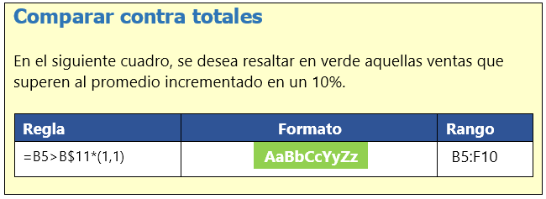
Ventas del Año
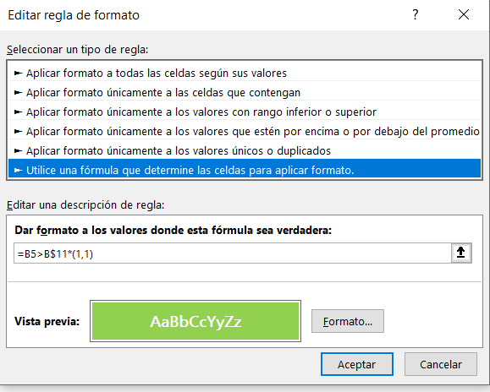

Vendedor | Primer Trimestre | Segundo Trimestre | Tercer Trimestre | Cuarto Trimestre | Total Ventas
Salas | 91,499.00 € | 83,685.00 € | 80,456.00 € | 63,209.00 € | 318,849.00 €
Rojas | 76,984.00 € | 62,905.00 € | 96,735.00 € | 90,756.00 € | 327,380.00 €
Fuentes | 68,540.00 € | 84,677.00 € | 62,913.00 € | 79,369.00 € | 295,499.00 €
López | 58,044.00 € | 74,980.00 € | 51,405.00 € | 69,300.00 € | 253,729.00 €
Pérez | 76,552.00 € | 84,447.00 € | 64,915.00 € | 79,959.00 € | 305,873.00 €
Rodríguez | 51,319.00 € | 87,172.00 € | 73,970.00 € | 81,891.00 € | 294,352.00 €
Promedio Ventas | 70,489.67 € | 79,644.33 € | 71,732.33 € | 77,414.00 € | 299,280.33 €

Contactos2
Contactos únicos
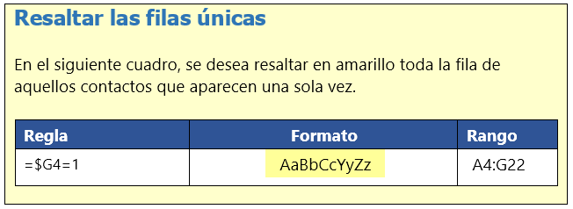
Nombre del Contacto | Dirección | Ciudad | C.P. | País | Teléfono | Apariciones
Ana Trujillo | Avda. de la Constitución 2222 | México D.F. | 5021 | Mexico | (5) 555-4729 | 1
Antonio Moreno | Mataderos 2312 | México D.F. | 5023 | Mexico | (5) 555-3932 | 1
Christina Berglund | Berguvsvägen 8 | Luleå | S-958 22 | Sweden | 0921-12 34 65 | 1
Frédérique Citeaux | 24, place Kléber | Strasbourg | 67000 | France | 88.60.15.31 | 1
Thomas Hardy | 120 Hanover Sq. | London | WA1 1DP | UK | (171) 555-7788 | 3
Georg Pipps | Geislweg 14 | Salzburg | 5020 | Austria | 6562-9722 | 1
Guillermo Fernández | Calle Dr. Jorge Cash 321 | México D.F. | 5033 | Mexico | (5) 552-3745 | 1
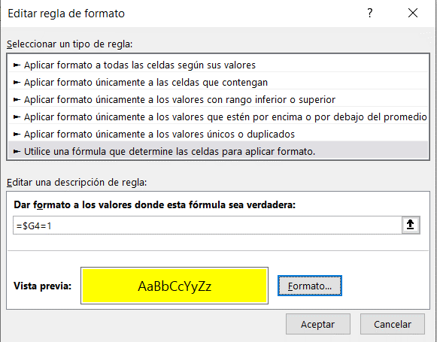
Hanna Moos | Forsterstr. 57 | Mannheim | 68306 | Germany | 0621-08460 | 2
Henriette Pfalzheim | Mehrheimerstr. 369 | Köln | 50739 | Germany | 0221-0644327 | 2
Henriette Pfalzheim | Mehrheimerstr. 369 | Köln | 50739 | Germany | 0221-0644327 | 2
Horst Kloss | Taucherstraße 10 | Cunewalde | 1307 | Germany | 0372-035188 | 1
Isabel de Castro | Estrada da saúde n. 58 | Lisboa | 1756 | Portugal | (1) 356-5634 | 1
Maria Anders | Obere Str. 57 | Berlin | 12209 | Germany | 030-0074321 | 2
Marie Bertrand | 265, boulevard Charonne | Paris | 75012 | France | (1) 42.34.22.66 | 1
Hanna Moos | Forsterstr. 57 | Mannheim | 68306 | Germany | 0621-08460 | 2
Sergio Gutiérrez | Av. del Libertador 900 | Buenos Aires | 1010 | Argentina | (1) 123-5555 | 1
Thomas Hardy | 120 Hanover Sq. | London | WA1 1DP | UK | (171) 555-7788 | 3
Maria Anders | Obere Str. 57 | Berlin | 12209 | Germany | 030-0074321 | 2
Thomas Hardy | 120 Hanover Sq. | London | WA1 1DP | UK | (171) 555-7788 | 3

Entregas
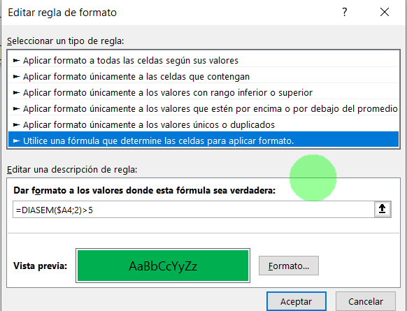
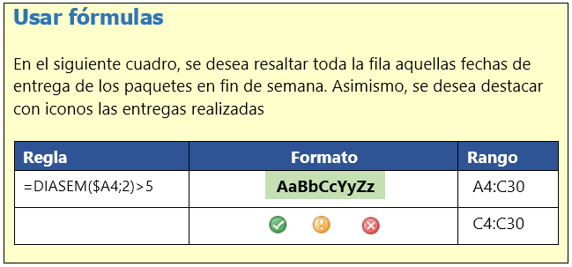
Registro de Entregas

Fecha de Entrega | Núm. Paquetes | Realizada (1=Sí / 2=No)
2017-08-24 | 4 | 1
2017-08-21 | 4 | 1
2017-08-10 | 5 | 0
2017-09-16 | 1 | 1
2017-09-14 | 3 | 1
2017-08-08 | 4 | 0
2017-08-23 | 2 | 1
2017-09-18 | 3 | 1
2017-08-17 | 5 | 0
2017-08-04 | 3 | 1
2017-09-12 | 2 | 0
2017-08-20 | 4 | 1
2017-08-06 | 1 | 1
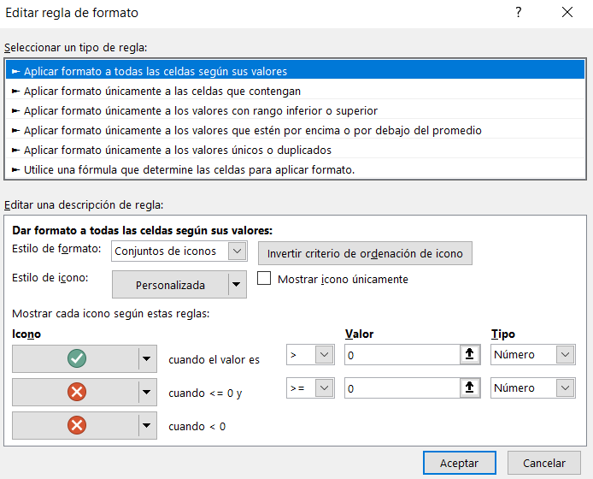
2017-08-16 | 5 | 0
2017-08-05 | 2 | 1
2017-08-07 | 4 | 1
2017-09-17 | 2 | 1
2017-08-08 | 4 | 1
2017-08-01 | 4 | 0
2017-08-05 | 4 | 1
2017-09-06 | 1 | 1
2017-09-07 | 4 | 1
2017-08-19 | 4 | 0
2017-08-22 | 2 | 1
2017-08-25 | 3 | 1
2017-09-19 | 5 | 1
2017-08-04 | 4 | 0

